상품제안서
펜톤컬러 코드리스 3단 풍속조절 핸디 선풍기 EM-54 | 상품코드: F30753

 |  |  |  |  |  |  | 02-412-0044 | www.easy1.co.kr
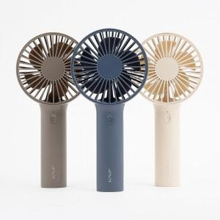

【상세/제작정보】 | 입수량 : 40개 1box 배송비 5000원 별도

【인쇄/포장옵션】 | 레이저, 풀칼라 / 포장지포장

【공급단가】 | 수량 | 100~ | 300~ | 500~ | 1,000~ | 3,000~
*VAT별도 | 단가 | 7,800원 | 7,670원 | 7,470원 | 7,340원 | 7,150원

【상품 URL】 | https://dev.easy1.co.kr:443/src/goods_detail.php?gdno=30753

